Лист2
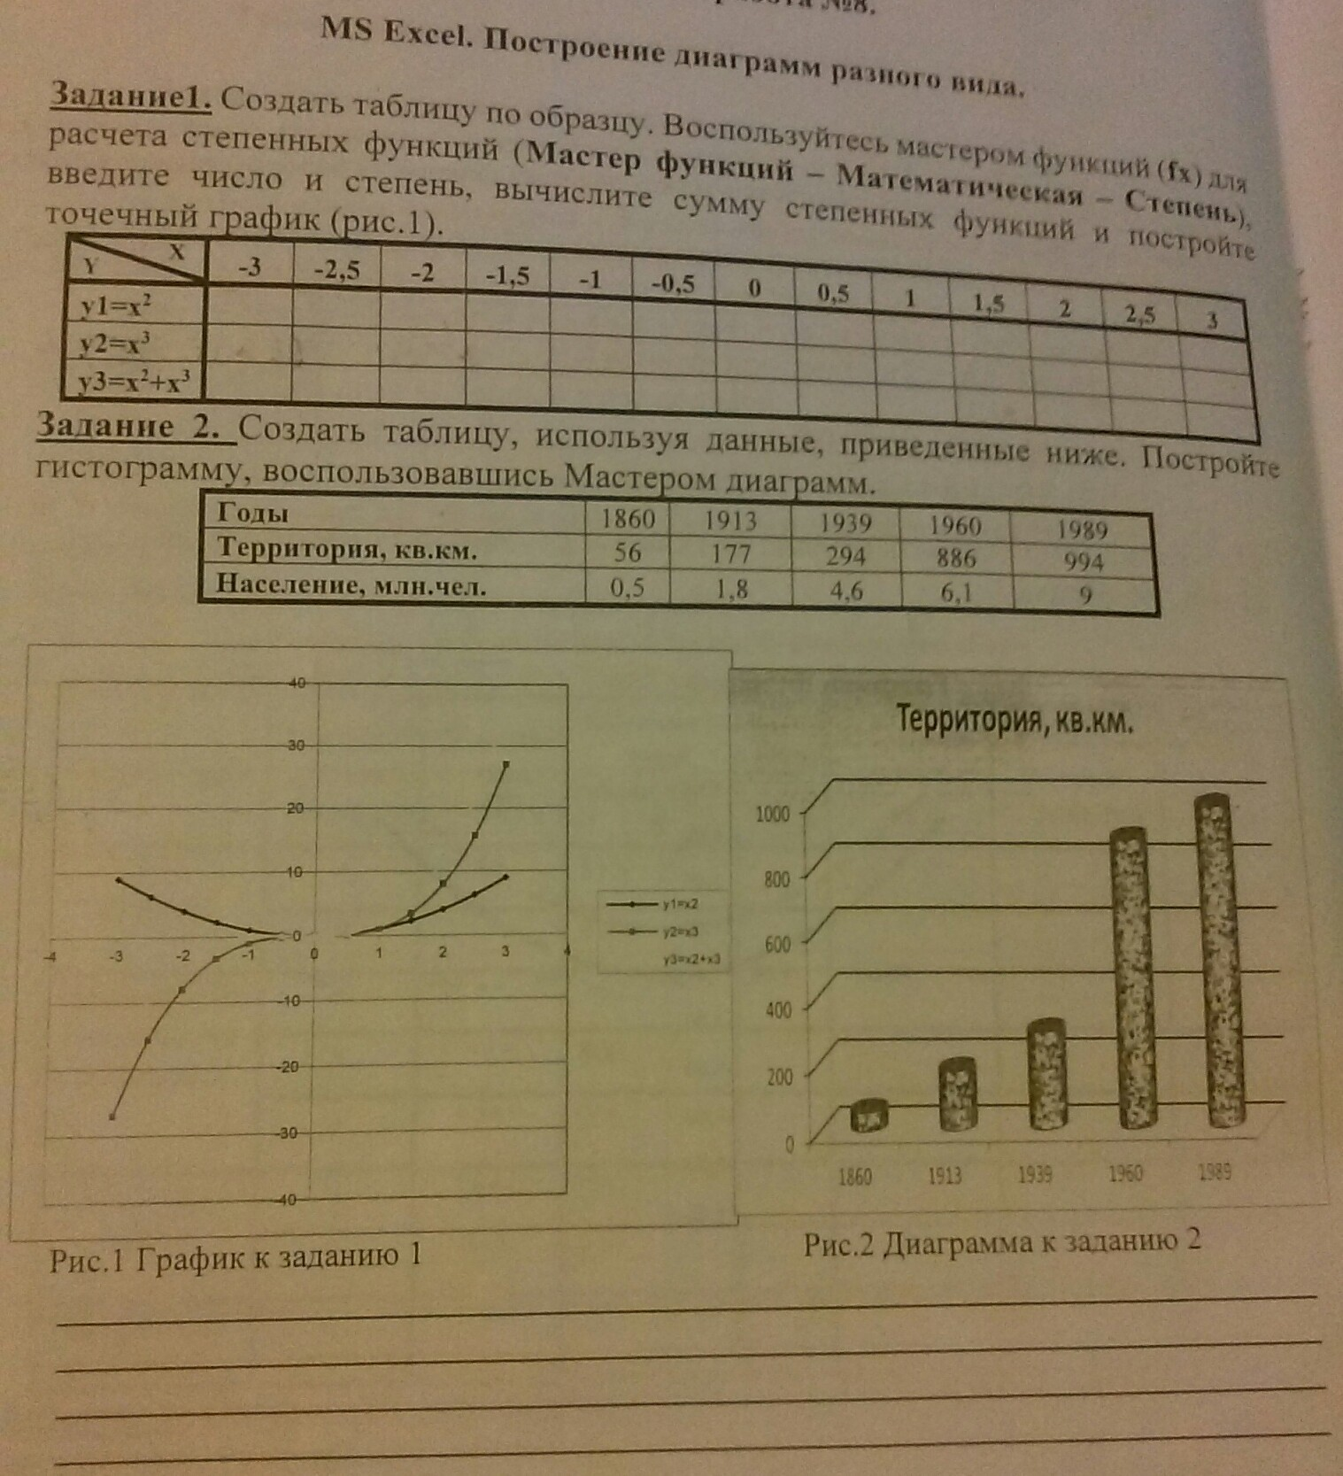

Диаграмма1
 | y1=x2 | y2 = x3 | y3=x2 + x3
-3 | 9 | -27 | -18
-2.5 | 6.25 | -15.625 | -9.375
-2 | 4 | -8 | -4
-1.5 | 2.25 | -3.375 | -1.125
-1 | 1 | -1 | 0
-0.5 | 0.25 | -0.125 | 0.125
0 | 0 | 0 | 0
0.5 | 0.25 | 0.125 | 0.375
1 | 1 | 1 | 2
1.5 | 2.25 | 3.375 | 5.625
2 | 4 | 8 | 12
2.5 | 6.25 | 15.625 | 21.875
3 | 9 | 27 | 36

Диаграмма2
 | Территория кв.км
1860 | 56
1913 | 177
1939 | 294
1960 | 886
1989 | 994

